Sugerencia
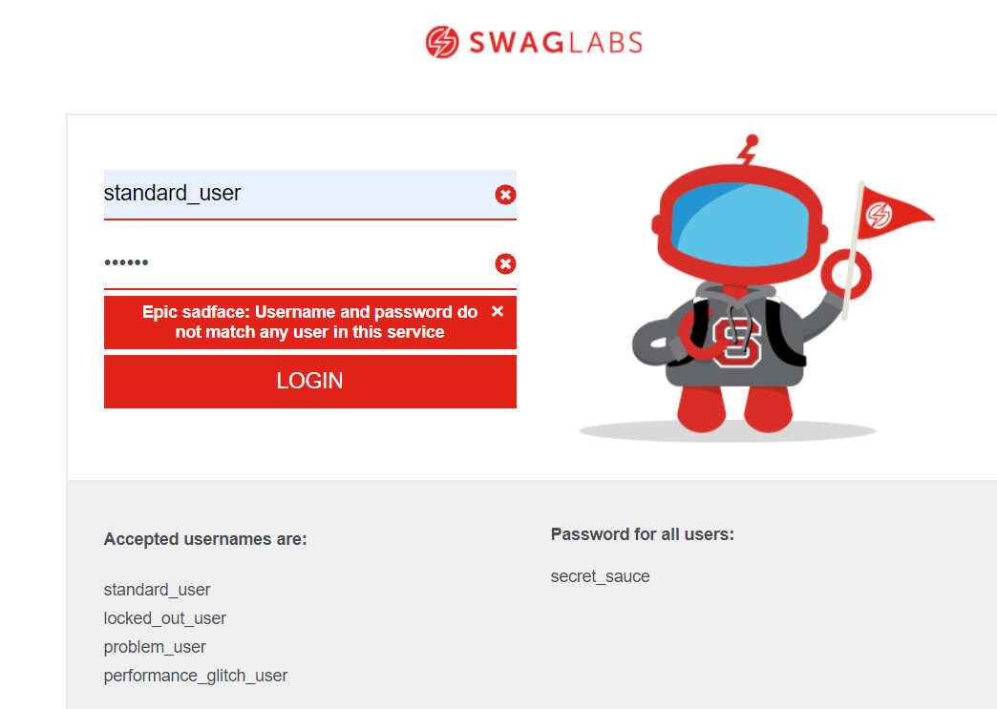
Numero de Caso de Prueba: 3 |  | 3
Funcionalidad | Login
Pasos:
 | 1. Ingrese a la URL: www.saucedemo.com 2. Digite los datos de usuario y contraseña y la contraseña de forma incorrecta. 3. De clic en Continuar 4. Dar clic en cerrar en la ventana emergente del mensaje de validación de campos
Sugerencia:
 | Agregar un botón o un label que limpie todos los campos de forma automática

Defecto
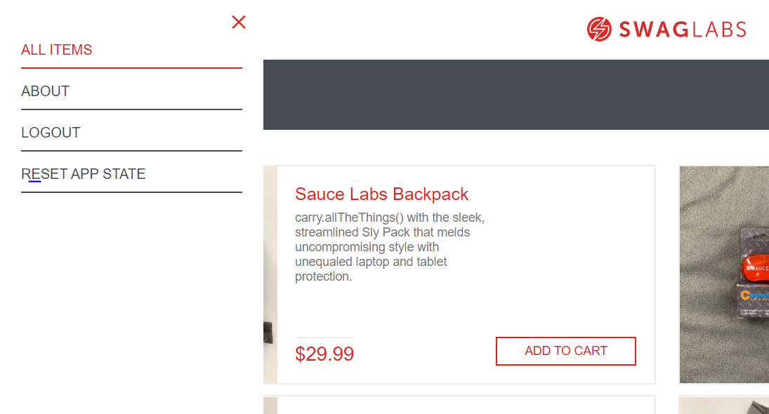
Numero de Caso de Prueba: 3
Funcionalidad | Login
Pasos: | 1. Ingrese a la URL: www.saucedemo.com 2. Digite los datos de usuario y contraseña. 3. De clic en Continuar. 4. Ingrese al Menú 5. Verifique los campos

 |  | Id del Defecto | Caso de Prueba | Impacto | Tipo | Observaciones | Naturaleza | Fecha de reporte | Fecha de Solución | Estado
 |  | Inc 001 | 3 | Bajo | Defecto | Opción del Menú Invalido para el perfil Usuario Estándar | Configuración | 2021-10-03 |  | Abierto

